Лист1
Bug report
ID | Summary | Type | Screen
1 | Кнопка "News" сдвинута вверх | UI | 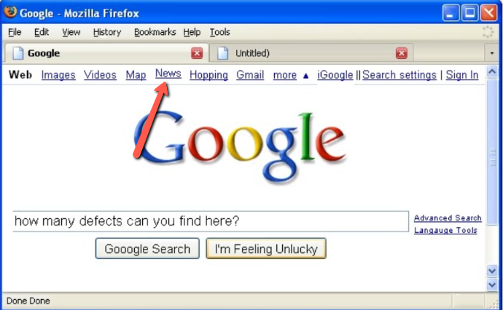
2 | Вертикальная полоса прокрутки имеет две кнопки внизу | UI | 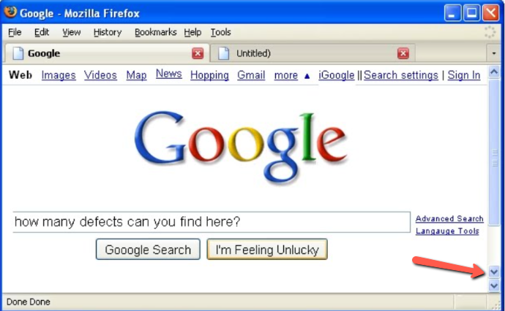
3 | Кнопка закрытия в верхнем правом углу не корректно отображена | UI | 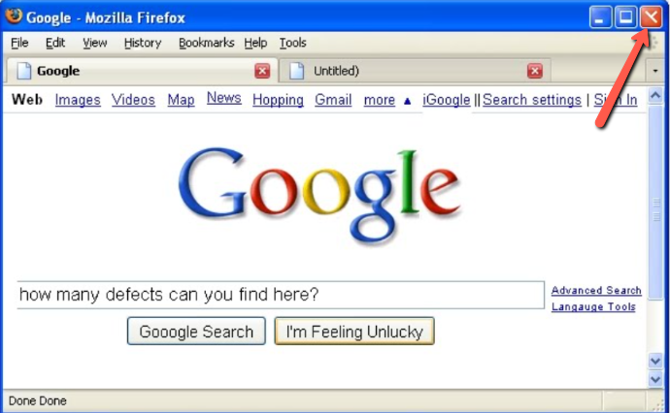
4 | Кнопка "more" написана с маленькой буквы | 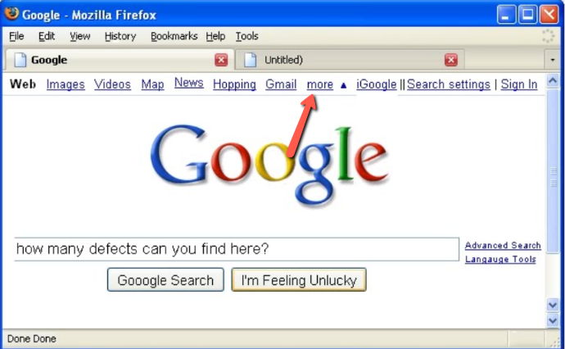 UI
5 | Отсутсвия тени в желтой букве "O" в слове - Google | 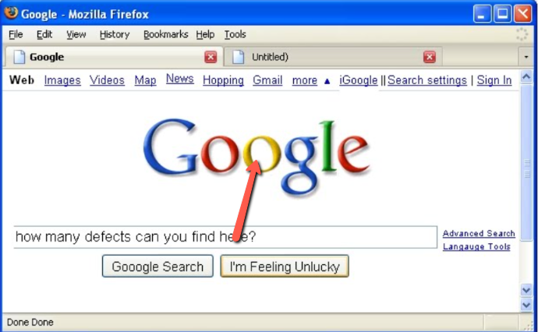 UI
6 | Перед словом "Search setting" стоит две вертекальных полоски, вместо одной | 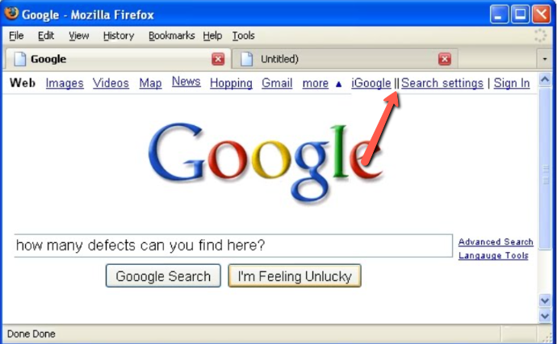 UI
7 | Слово "Done" в левовом нижнем углу, дублируется два раза | 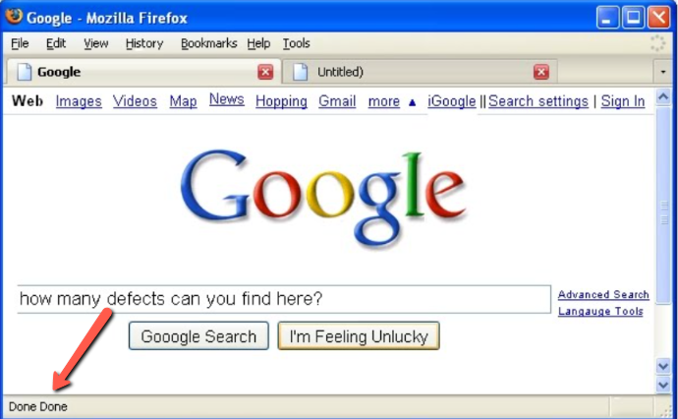 UI
8 | Кнопка голосового поиска не добавлена в строку поиска | Function | 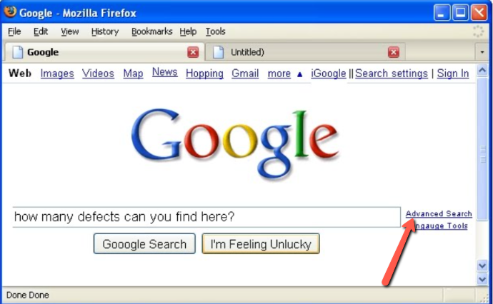
9 | В слове "Hopping" граматическая ошибка, должно быть "Shopping | 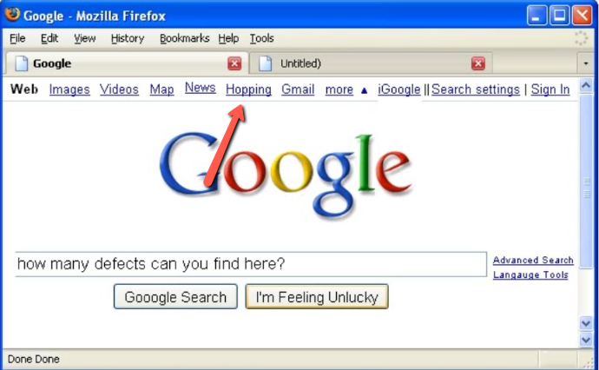 Usability
10 | Кнопка "I'm Feeling Unlucky", не должно быть выделено по умолчанию | 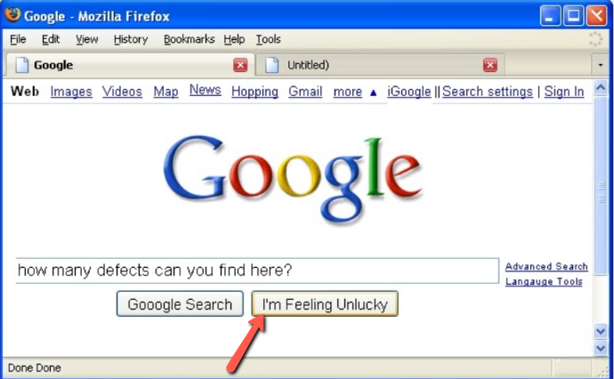 UI
11 | В поле поиска отсутствует левая граница | UI | 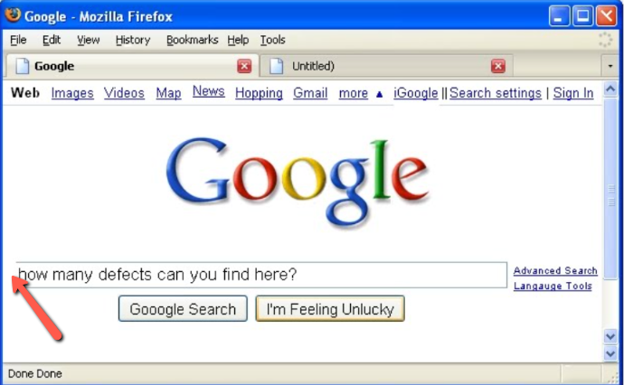
12 | Кнопка "Gooogle Serach" лишнея одна буква "o" | Usability | 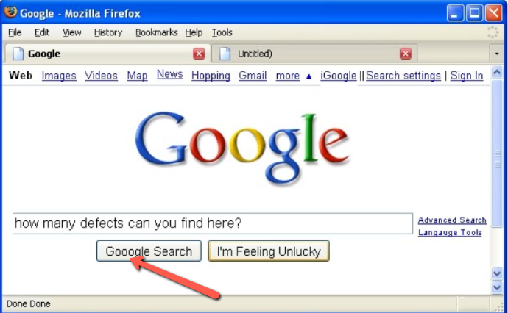
13 | Значок окна с вкладками должен отображать значок Google. | 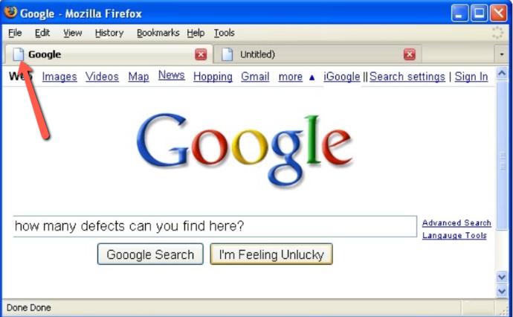 UI
14 | Кнопка "Langauge Tools", указано с ошибкой | 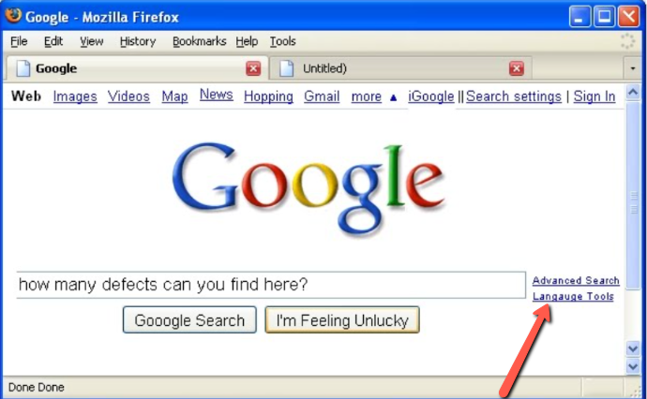 Usability
15 | Введенный текст должен показывать автоматическое заполнение | 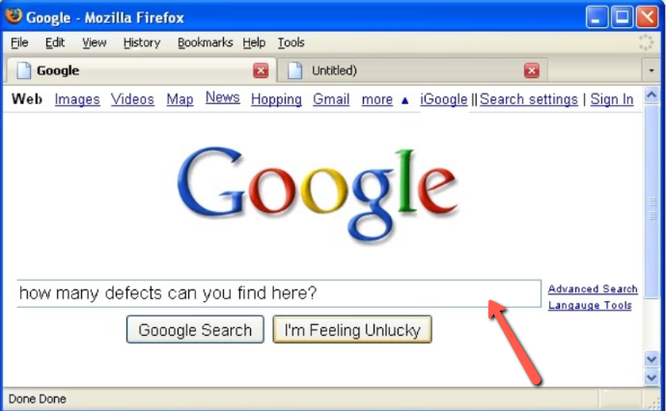 Function

